个别特殊说明
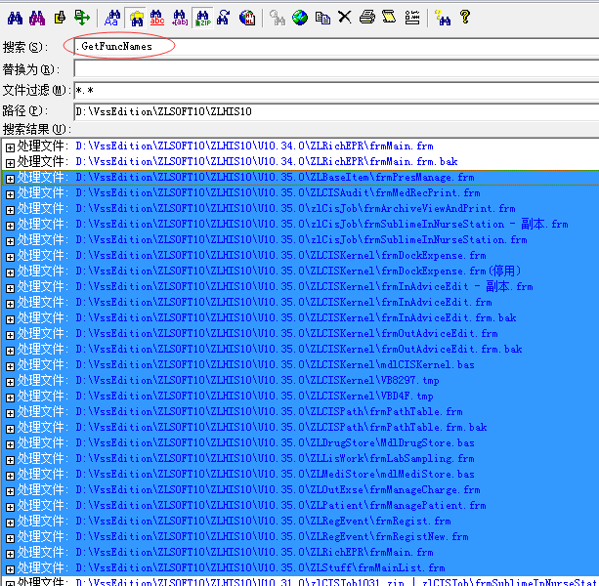
调用时机：人员管理；病历编辑；临床工作站(门诊住院医技)。 功能按钮关键字影响，关键字不可同时作用同一个功能。 1.功能名前面加上"Auto:"前缀，这种功能只允许有一个。只支持临床工作站，住院医嘱卡片。 2.功能明前加"InTool:"前缀，则将该功能添加到工作的工具栏上，菜单栏中也以独立按钮呈现，只支持临床工作站。

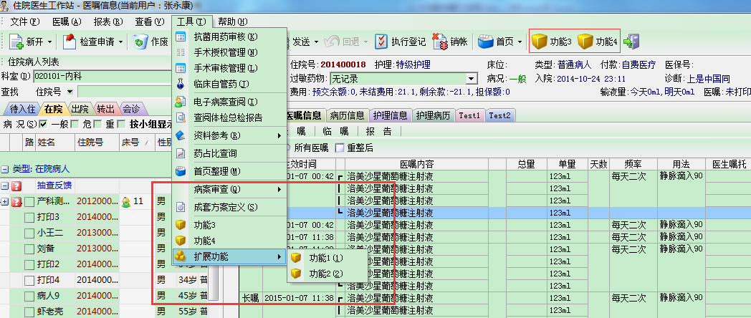

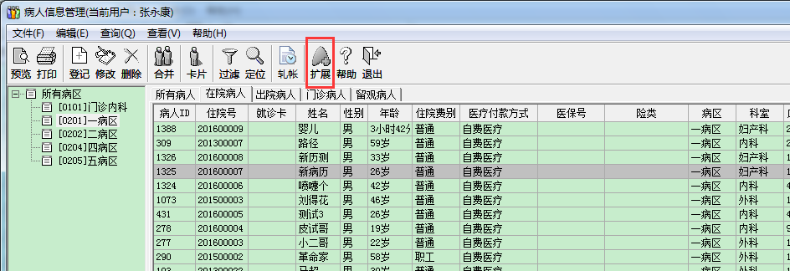

部件中挂接了外挂独立功能的部件清单。

